Sheet1
こちらの試算ツールの黄色いセル①～⑥に
ご自身の数字を入力ください。
「必要貯蓄額」は人によって異なります。まずは①～⑥のご自身の数字を確認しましょう。
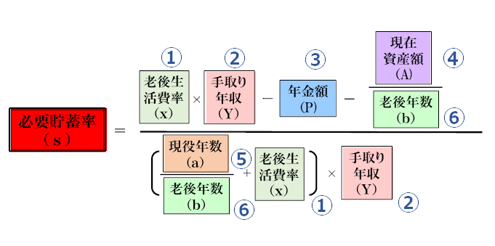
 | 人生設計の基本公式 試算ツール （入力用） |  | ※① 老後の生活費は今の0.7倍くらいが多い
 | ① 老後生活費率(ｘ)倍※ | （分子） | ※③厚生年金だけだと可処分所得の0.3倍くらい
 | ② 手取り年収 (Ｙ)万円 | （分母） | ※④現在持っている資産の換金価値
 | ③ 年金 (Ｐ)万円※ | 必要貯蓄率(s) | ※⑥働かなくなってからの年数。
 | ④ 現在資産額 (Ａ)万円※ |  | 平均余命+10年程度の余裕を持って設定する
 | ⑤ 現役年数 (ａ)年 | ※①～⑥全てに数字を入れてください
 | ⑥ 老後年数 (ｂ)年
【イメージ参考：試算ツール使い方の例え】
※仮に「45歳会社員」の場合の数字を入れてみます。 ①老後支出は現役時代の0.7倍（ｘ）
②今後の平均手取年収を600万円（Ｙ）と想定
③年金は（厚生年金だけ） 現役時代の可処分所得の0.3倍で180万円（Ｐ）
④現在の金融資産は1,200万円（Ａ)
⑤65歳まであと20年（ａ）働く
⑥95歳まで30年（ｂ）の老後期間を想定
※今回の試算結果：
必要貯蓄率（ｓ）=24.39％

→仮説をいろいろ変えて、将来を考えよう！

現役を5年延ばす→18.82％
妻が年100万円×15年働く→18.29％
退職金が2,400万円ある！→14.63％
２、３は資産（A）に金額を加える など

〔ご利用における注意点〕 ダウンロードしたファイルは、Microsoft Excel2016にて動作確認を行っておりますが、動作を保障するものではありません。ご利用の環境などによっては正常に動作しない場合があります。 ※ダウンロードするファイルはウィルスチェックを行っておりますが、ファイルを使用する前にウイルスソフトのバージョンが最新になっている状態でチェックすることを推奨します。 ※ダウンロードしたファイルに関してサポートは行っておりません。 ※掲載されているファイル及び内容に関わるの著作権は、原則として楽天証券株式会社に帰属します。但し、個別に条件が提示されている場合は、当該条件が優先するものとします。 ※ファイルの再配布・再利用はご遠慮ください。 ※掲載を予告なく終了することがありますがご了承ください。 Copyright©Rakuten Securities, Inc.

